Instructions
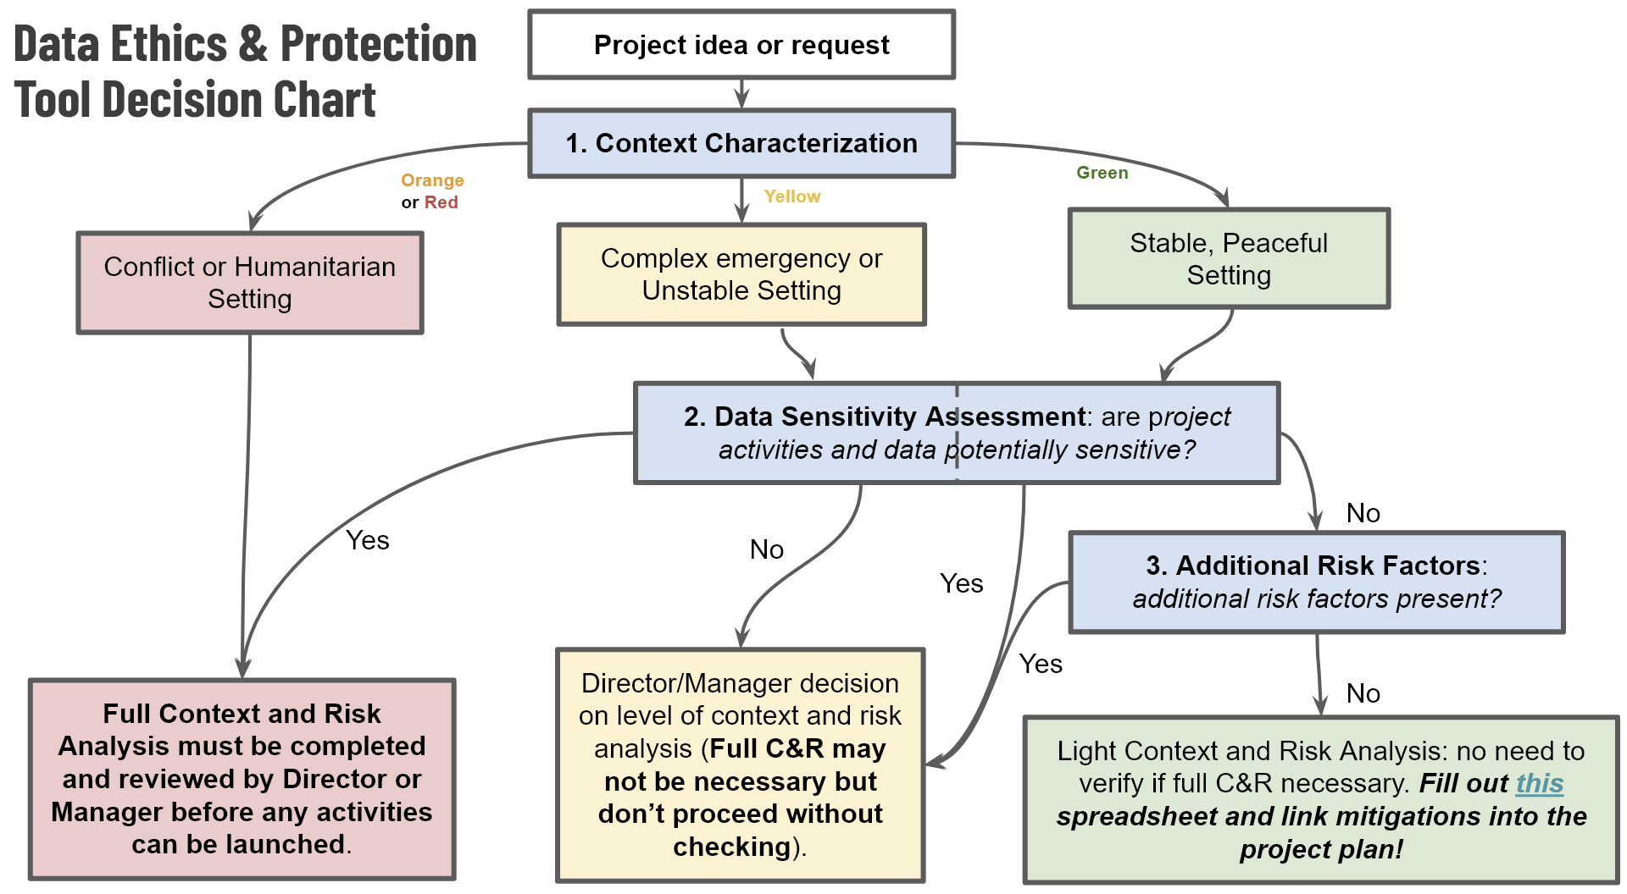
LES RESPONSABLES DE PROJETS : Cet outil doit être rempli avant le début de tout nouveau projet de cartographie de terrain exécuté ou directement financé/soutenu par HOT, ou de tout projet de cartographie à distance entrepris dans une zone de conflit ou de violence importante.
Veuillez faire une copie de cette table et la renommer en fonction du projet que vous proposez, par exemple "Évaluation des risques liés à la cartographie par drone de la communauté de Bali".
Une fois complété, ce document de travail doit être conservé dans le dossier de documentation du projet.
La Politique de protection et d'éthique des données de HOT exige que tous les nouveaux projets de cartographie sur le terrain soient évalués pour déterminer le risque de préjudice que nos données et/ou nos activités peuvent causer aux communautés. Dans de nombreux cas (lorsque les risques de protection ne sont pas exceptionnellement élevés), il suffit de remplir la liste de contrôle et les formulaires de ce document. Dans les contextes à haut risque ou lorsque des données sensibles sont impliquées, une consultation supplémentaire peut être nécessaire.

La liste de contrôle sur la protection des données et l'éthique (deuxième onglet) est votre point de départ.

CHECKLIST 0. Évaluation et portée 1. Catégorisation du contexte 2. Évaluation de la sensibilité des données 3. Facteurs de risque additionnels 4. Évaluation du risque de protection (si nécessaire) 5. Liste de contrôle et approbation

